Sheet1
仓储/电商公司：义乌昌仓进出口有限公司保税仓理货报告
核注清单号：QD292526I000079501 |  | 二线 |  |  |  | 商家（账册号）： |  |  |  | 预录入号：
 |  |  |  |  |  |  |  |  |  | 到货时间：2026年7月23号
项号 | 中文品名 | 货主料号 | 条形码 | 理论入库数据 | 规格 | 实际入库数量 |  | 差异数量 |  | 有效期 | 批次
 |  |  |  |  |  | 合格品 | 残次品 | 多到货 | 少到货
1 | CALVINKLEIN凯文克莱BE卡雷比香水EDT100ML | 西班牙 | 088300104406 | 504 | 瓶 | 495 |  |  |  | 2028-08-28 | 5240
 |  |  |  |  |  |  | 8 |  |  | 2028-08-28 | 5240 |  | 变形 | 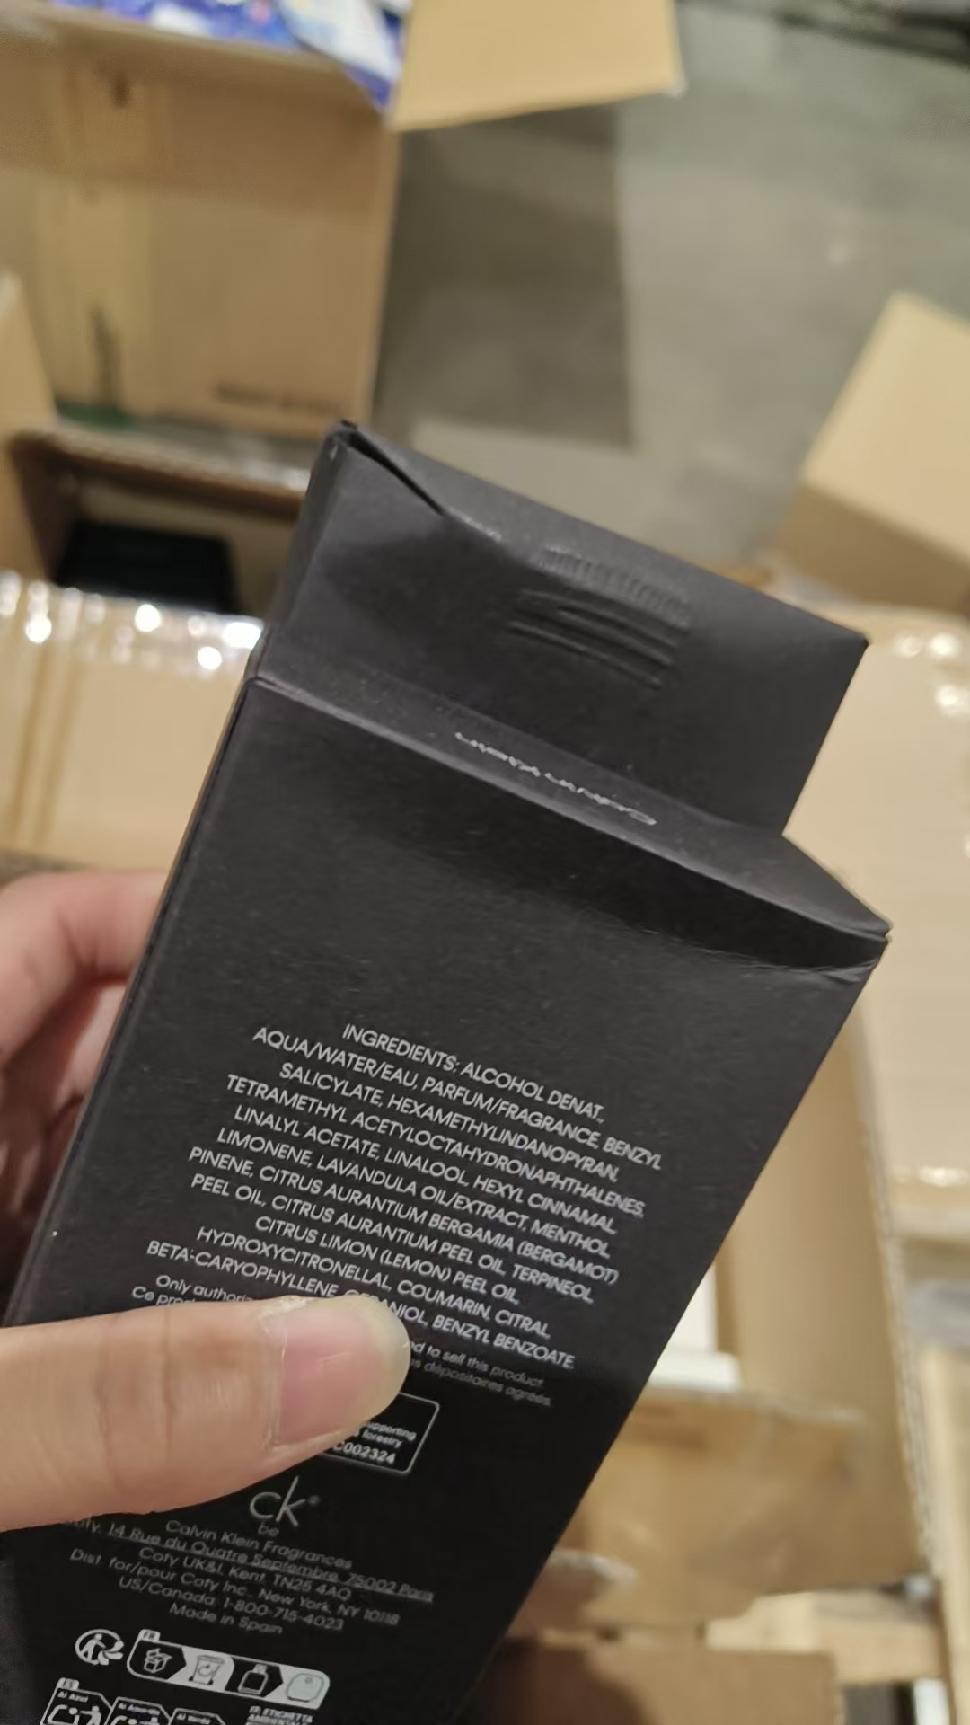 | 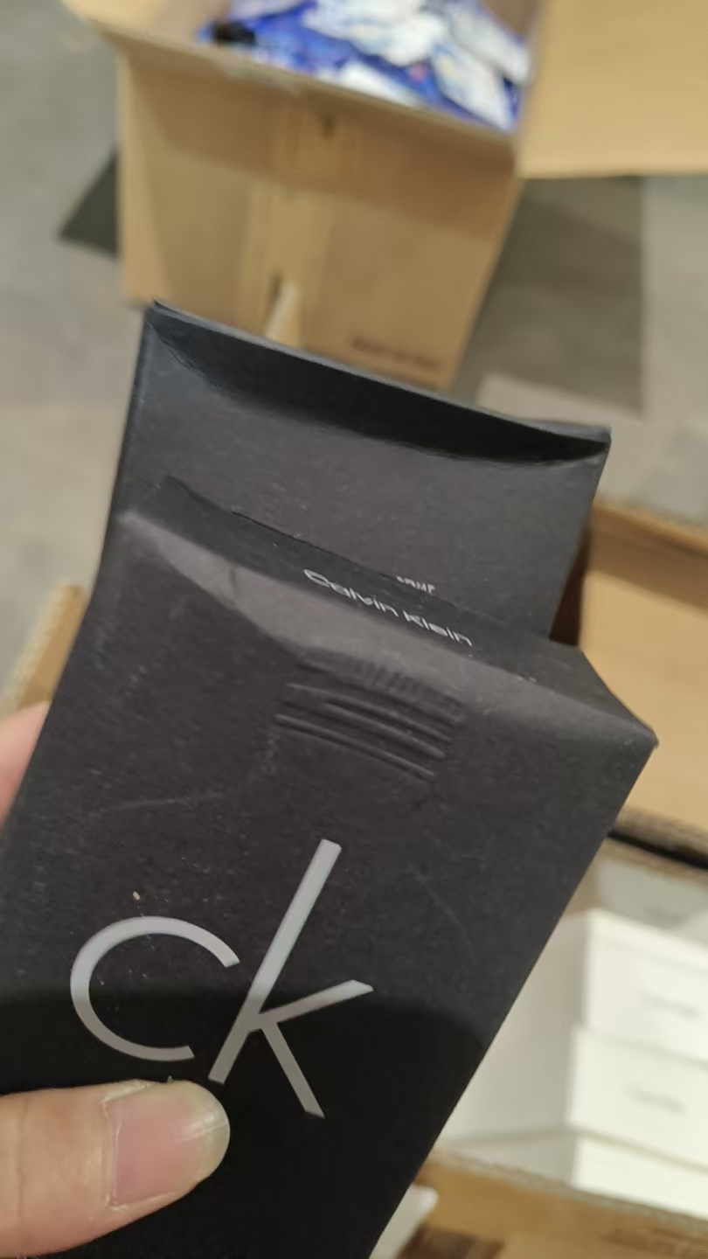 | 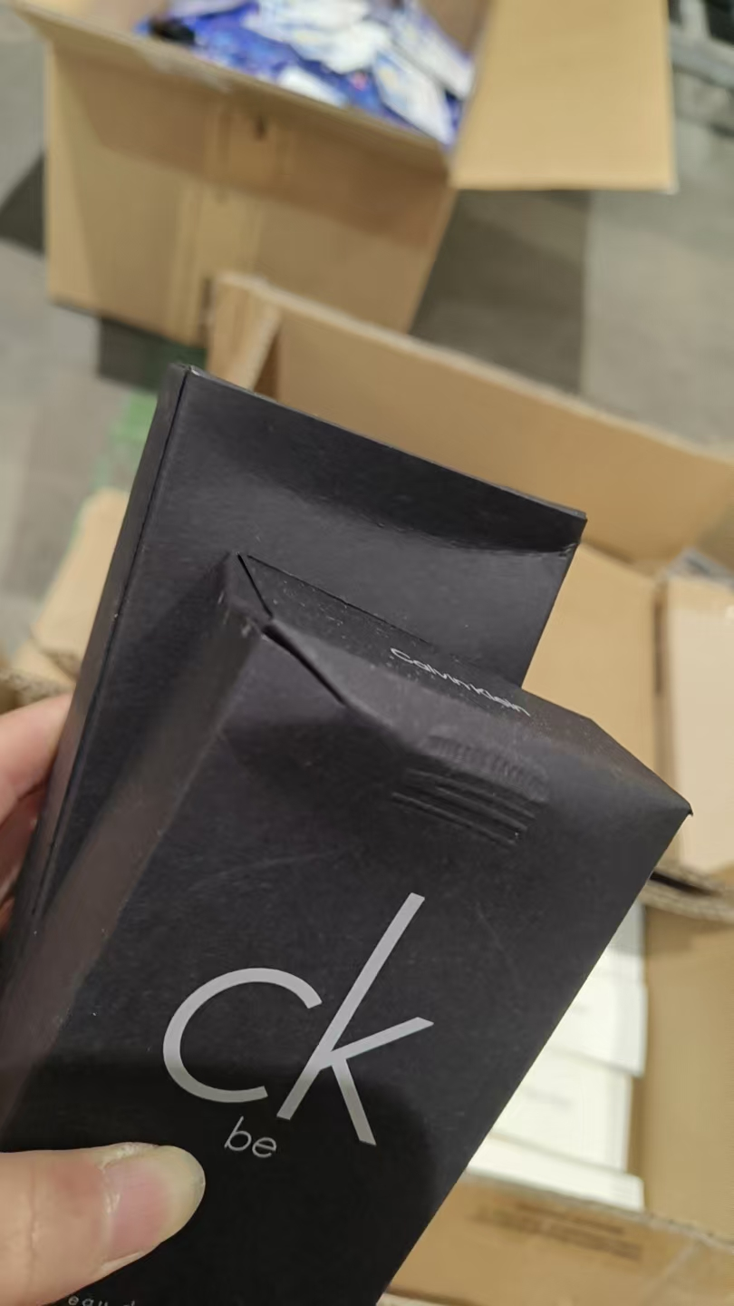
 |  |  |  |  |  |  | 1 |  |  | 2028-08-28 | 5240 | 鉴定 | 变形
2 | CALVINKLEIN凯文克莱BE卡雷比香水EDT200ML | 西班牙 | 088300104437 | 216 | 瓶 | 206 |  |  |  | 2028-12-17 | 5351
 |  |  |  |  |  |  | 9 |  |  | 2028-12-17 | 5351 |  | 变形 | 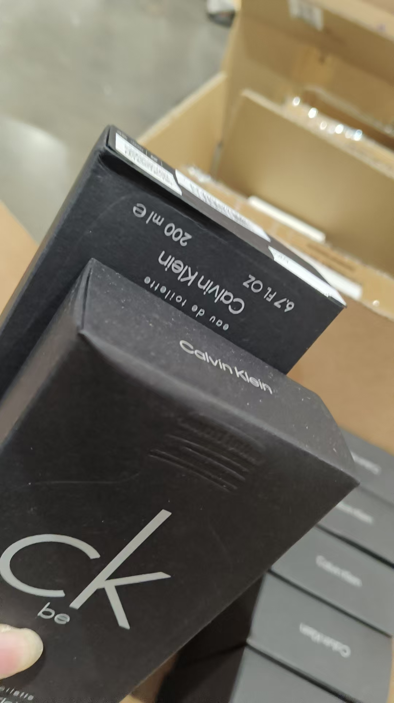 | 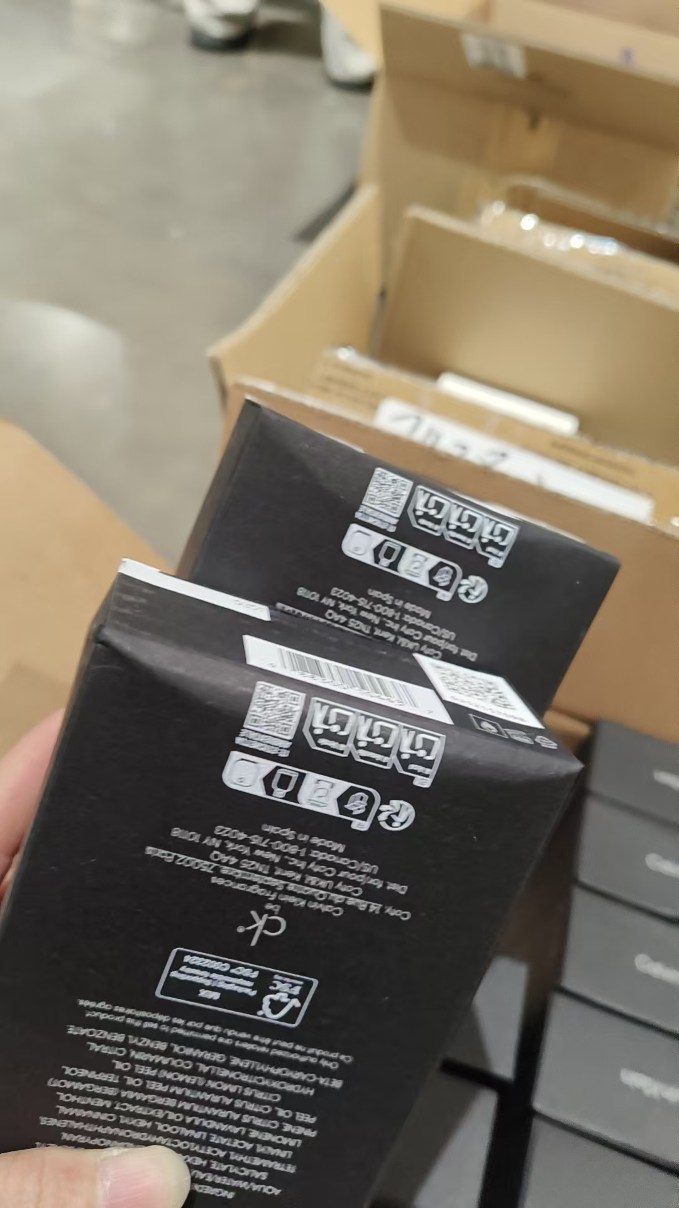 | 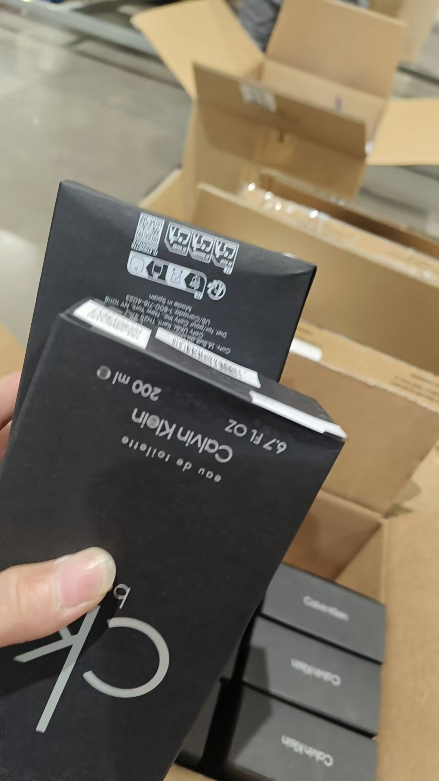
 |  |  |  |  |  |  | 1 |  |  | 2028-12-17 | 5351 | 鉴定 | 变形
3 | CALVINKLEIN凯文克莱ONE卡雷优香水EDT200ML | 西班牙 | 088300107438 | 504 | 瓶 | 498 |  |  |  | 2028-11-27 | 5331
 |  |  |  |  |  |  | 1 |  |  |  |  | 鉴定 | 批次不完整 | 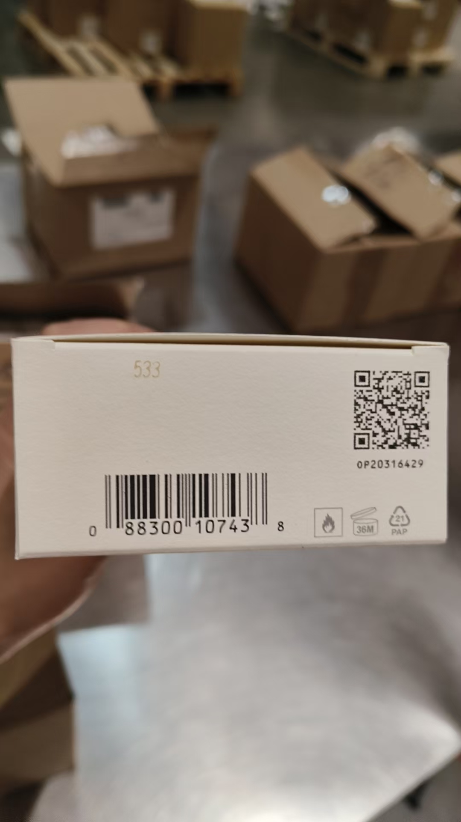
 |  |  |  |  |  |  | 5 |  |  | 2028-11-27 | 5331 |  | 变形 | 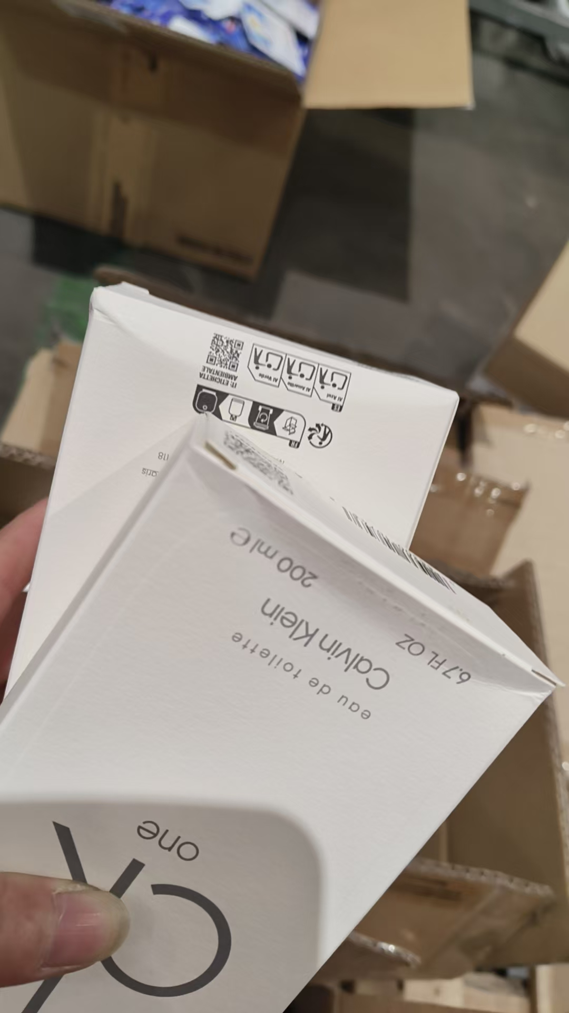 | 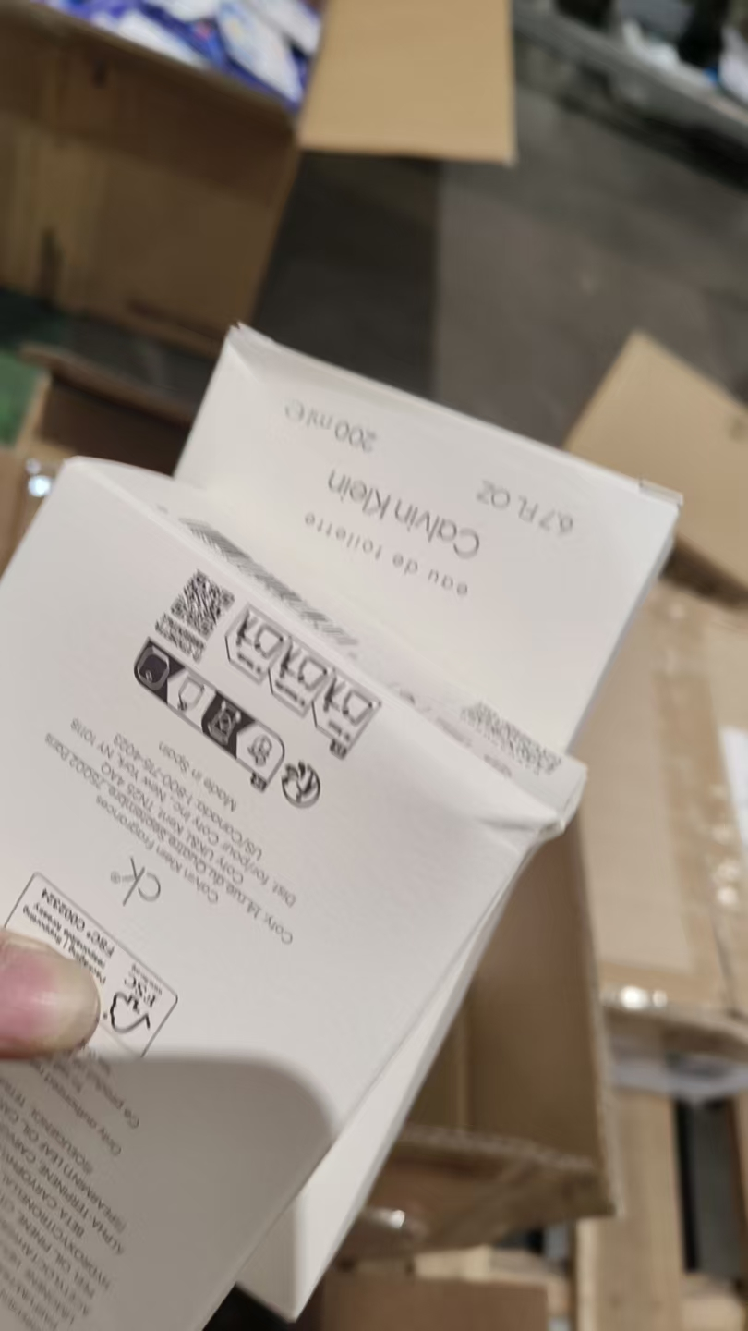
4 | LANCOME兰蔻真爱奇迹香水EDP30ML | 法国 | 3147758029406 | 886 | 瓶 | 498 |  |  |  | 2029-04-30 | 38A51A4
 |  |  |  |  |  |  | 1 |  |  | 2029-04-30 | 38A51A4 |  | 批次不完整 | 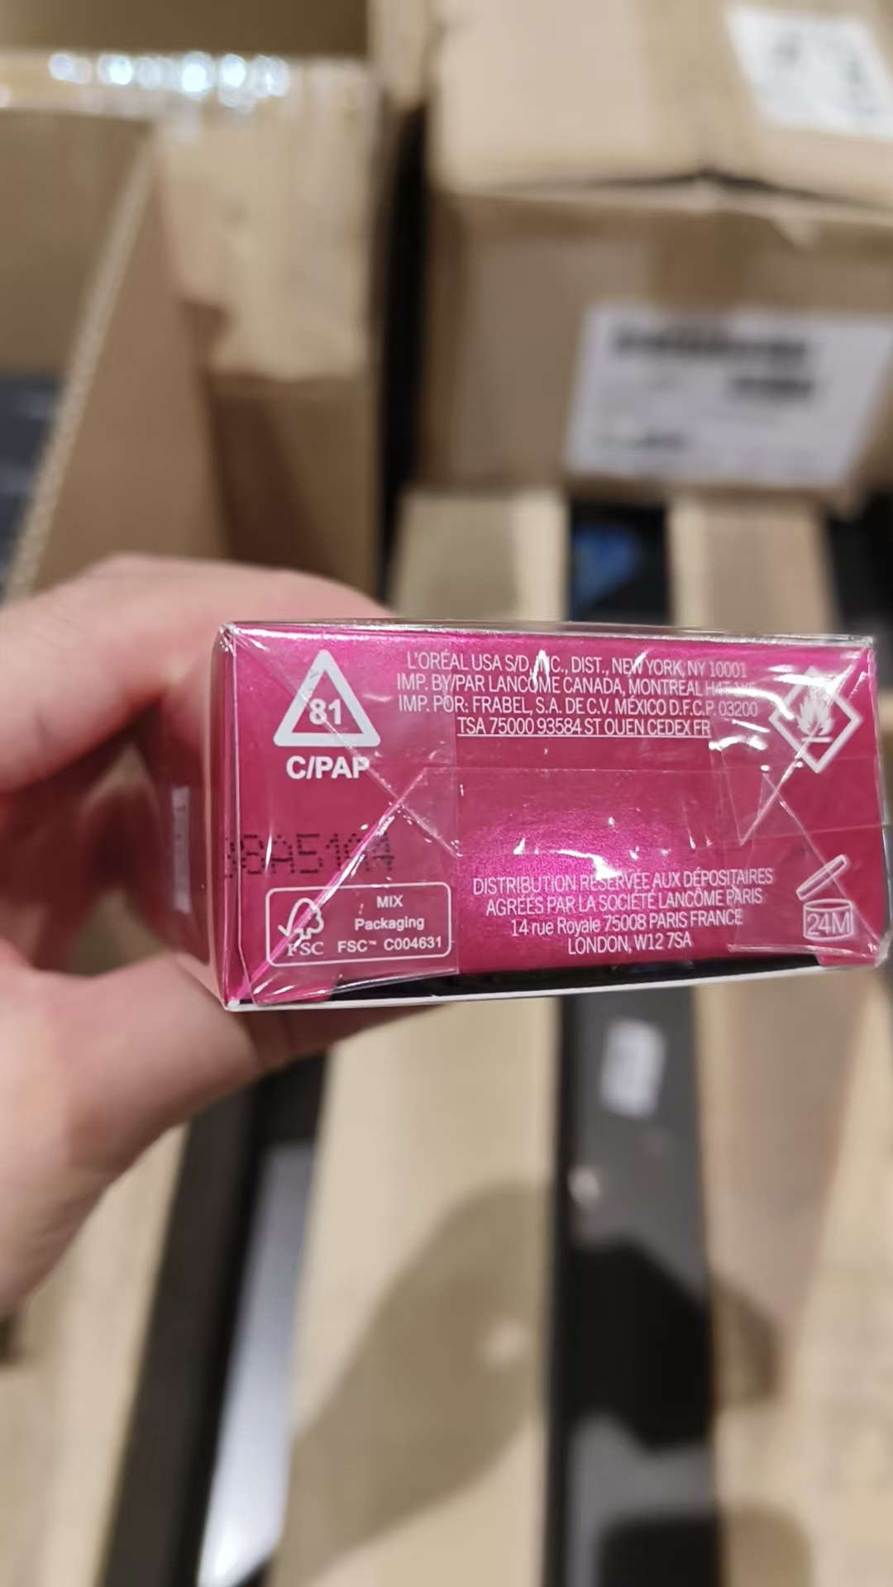
 |  |  |  |  |  |  | 1 |  |  | 2029-04-30 | 38A51A4 | 鉴定 | 批次不完整
 |  |  |  |  |  | 299 |  |  |  | 2029-04-30 | 38A52A7
 |  |  |  |  |  |  | 1 |  |  | 2029-04-30 | 38A52A7 | 鉴定
 |  |  |  |  |  | 85 |  |  |  | 2029-01-31 | 38A200A
 |  |  |  |  |  |  | 1 |  |  | 2029-01-31 | 38A200A | 鉴定
5 | LANCOME兰蔻IDOLE是我香水EDP50ML | 法国 | 3614272629370 | 500 | 瓶 | 228 |  |  |  | 2028-10-01 | 38Z001F
 |  |  |  |  |  |  | 1 |  |  | 2028-10-01 | 38Z001F | 鉴定
 |  |  |  |  |  | 270 |  |  |  | 2028-07-01 | 38Z702R
 |  |  |  |  |  |  | 1 |  |  | 2028-07-01 | 38Z702R | 鉴定
6 | GIORGIOARMAN阿玛尼MYWAY自我无界香水EDP90ML | 法国 | 3614272907690 | 165 | 瓶 | 147 |  |  |  | 2028-11-01 | 38ZN02J
 |  |  |  |  |  |  | 5 |  |  | 2028-11-01 | 38ZN02J |  | 变形 | 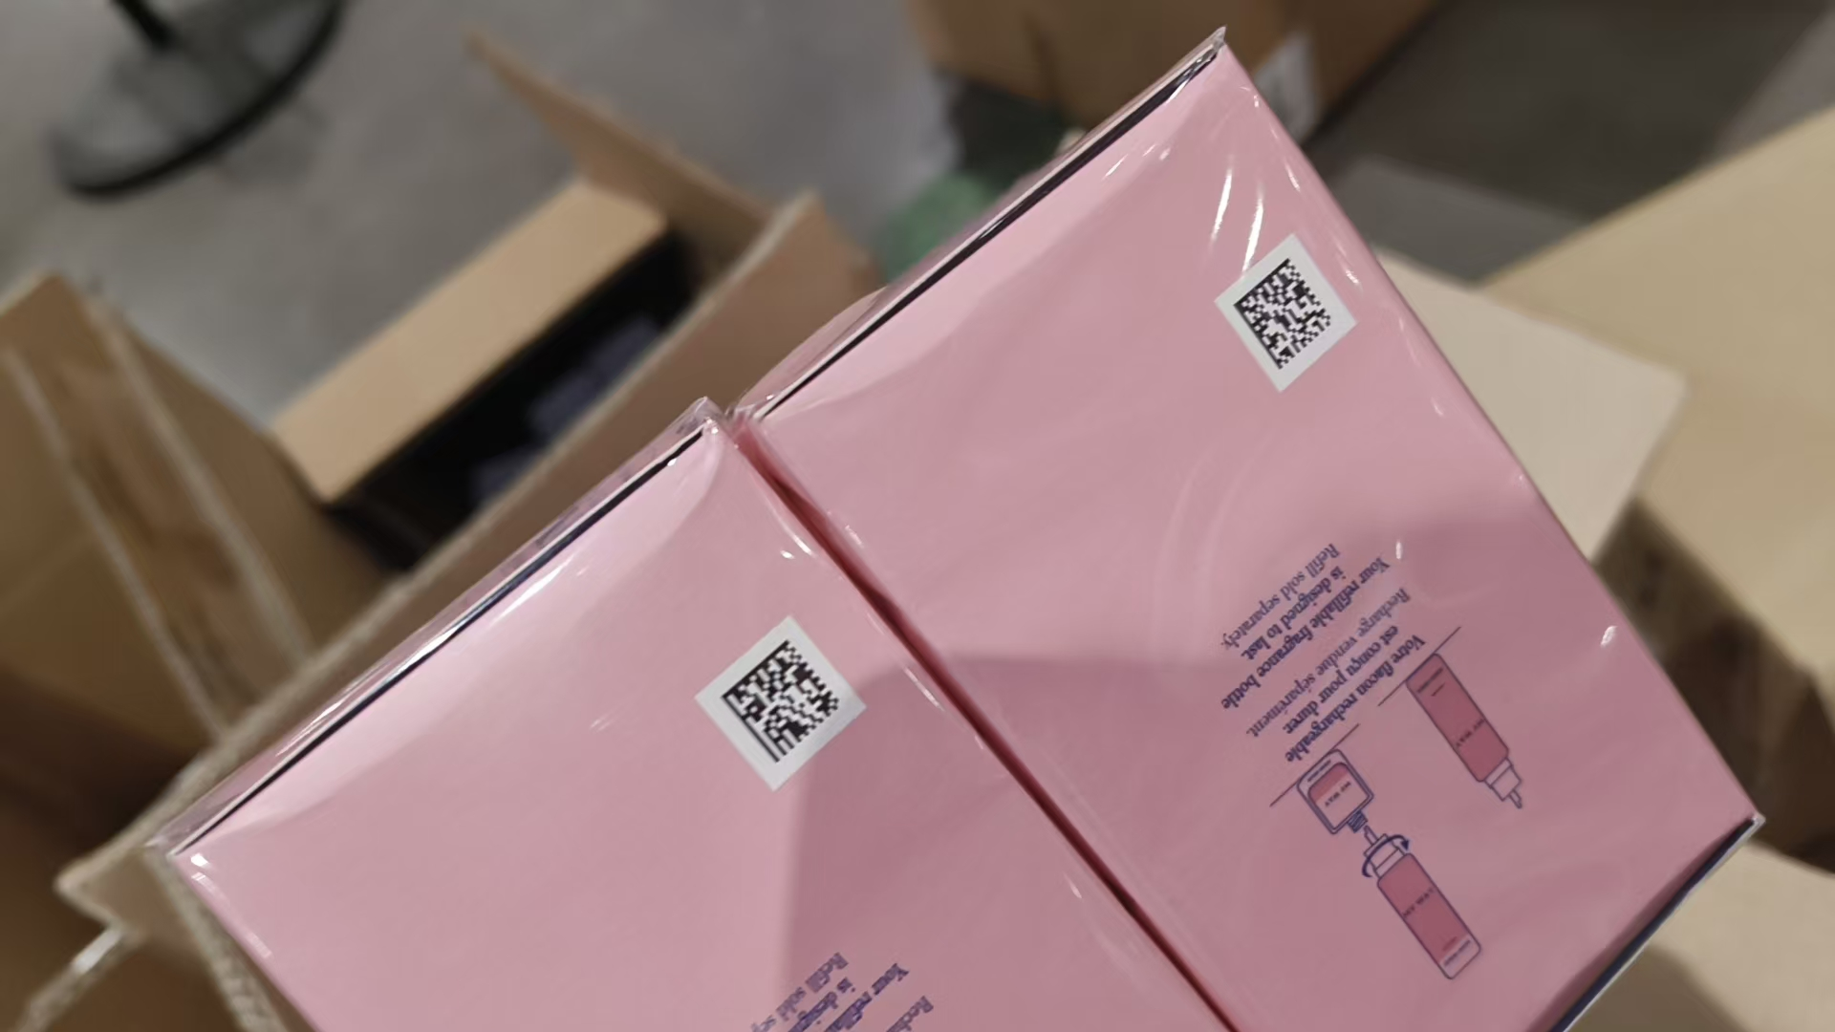
 |  |  |  |  |  |  | 1 |  |  | 2028-11-01 | 38ZN02J | 鉴定 | 变形
 |  |  |  |  |  | 11 |  |  |  | 2028-09-01 | 38Z9005
 |  |  |  |  |  |  | 1 |  |  | 2028-09-01 | 38Z9005 | 鉴定 | 变形 | 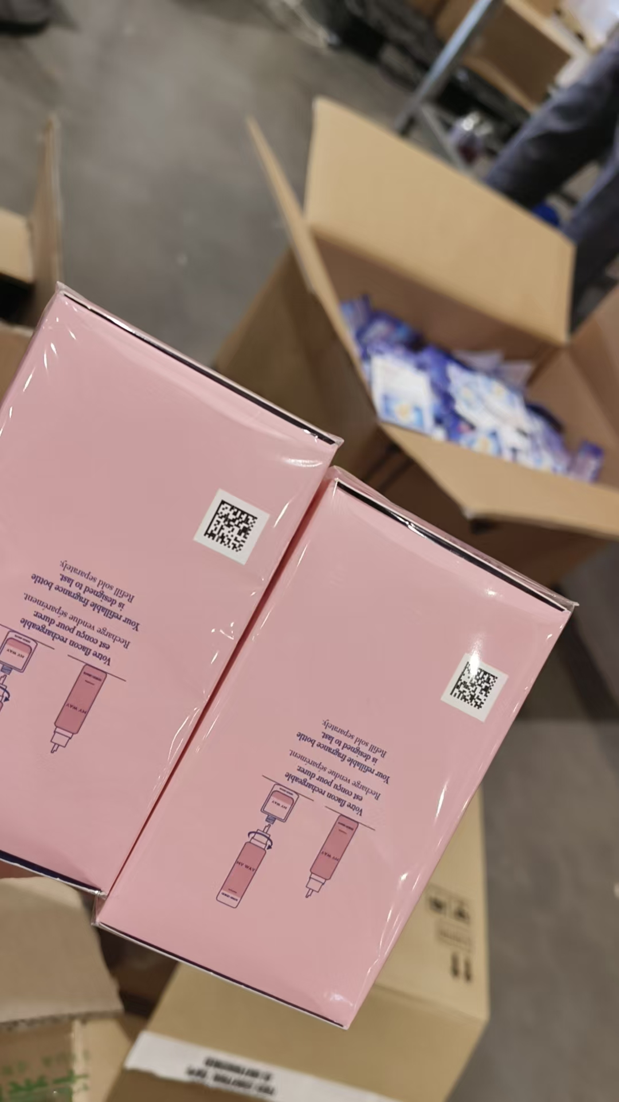
7 | MAISONMARGIELA梅森马吉拉航行物语香水EDT30ML | 法国 | 3614273185851 | 300 | 瓶 | 299 |  |  |  |  | 22Z901H
 |  |  |  |  |  |  | 1 |  |  |  | 22Z901H | 鉴定
8 | MAISONMARGIELA梅森马吉拉爵士酒廊香水EDT30ML | 法国 | 3614273185868 | 100 | 瓶 | 99 |  |  |  |  | 22ZD01N
 |  |  |  |  |  |  | 1 |  |  |  | 22ZD01N | 鉴定
9 | MAISONMARGIELA梅森马吉拉温暖壁炉香水EDT30ML | 法国 | 3614273185875 | 200 | 瓶 | 164 |  |  |  |  | 22ZN02E
 |  |  |  |  |  |  | 1 |  |  |  | 22ZN02E | 鉴定
 |  |  |  |  |  | 34 |  |  |  |  | 22A103F
 |  |  |  |  |  |  | 1 |  |  |  | 22A103F | 鉴定
10 | MIUMIU缪缪缪斯香水EDP100ML | 法国 | 3614274569131 | 136 | 瓶 |  | 135 |  |  |  | 22Z03YE |  | 磨损 | 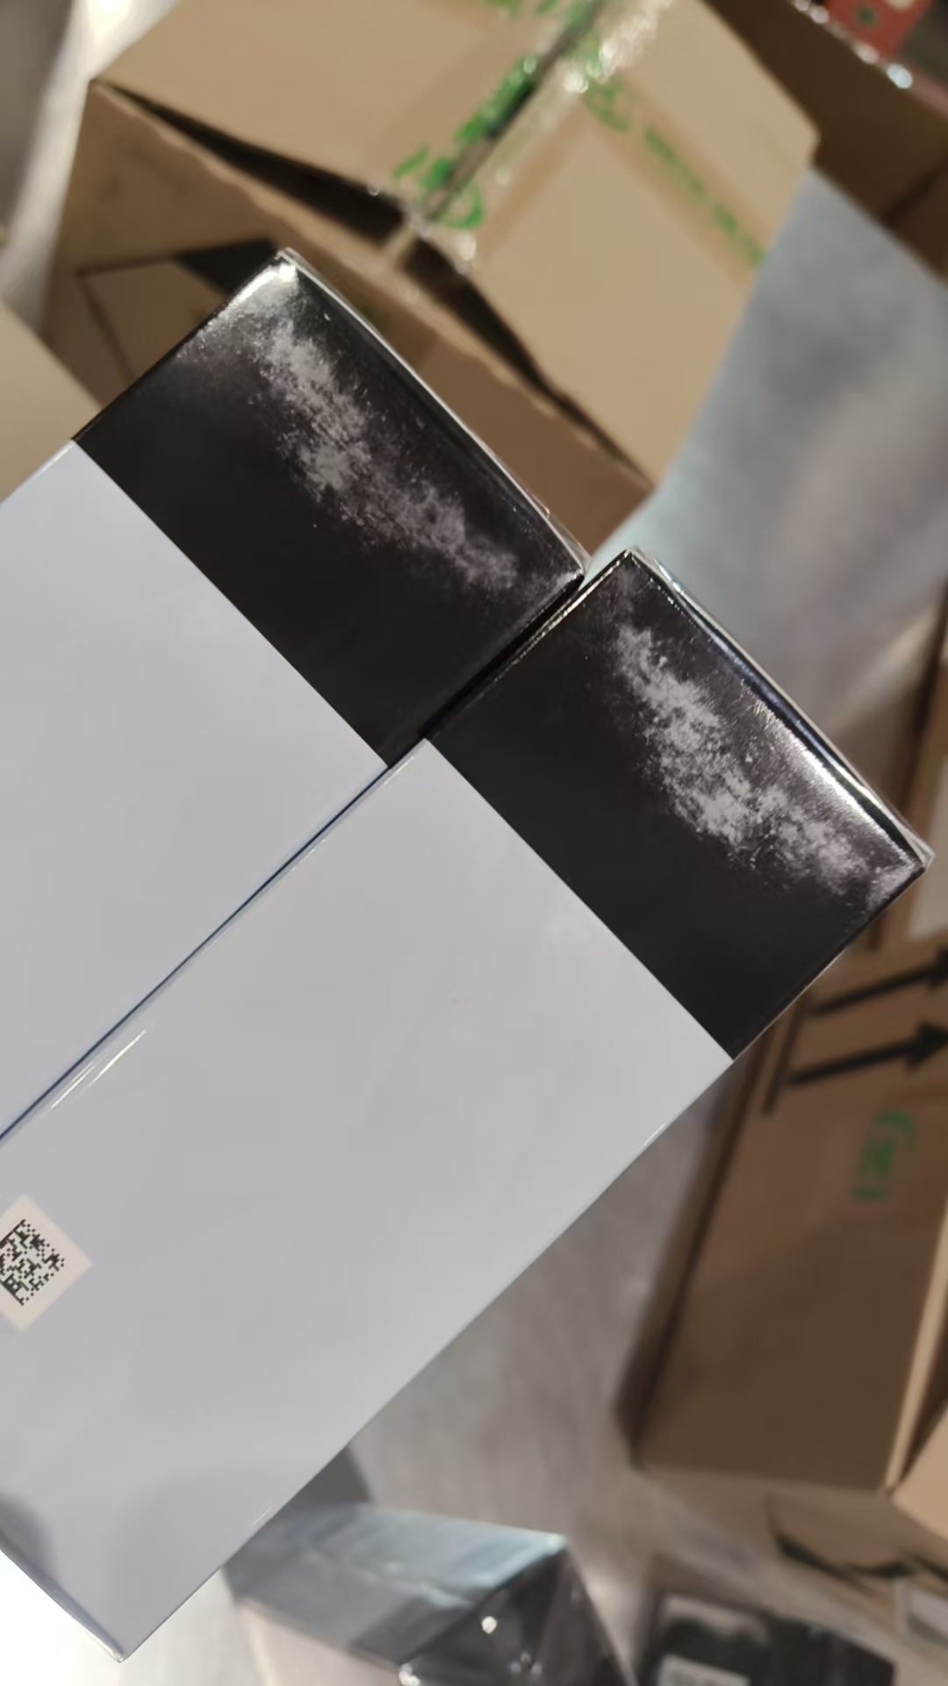 | 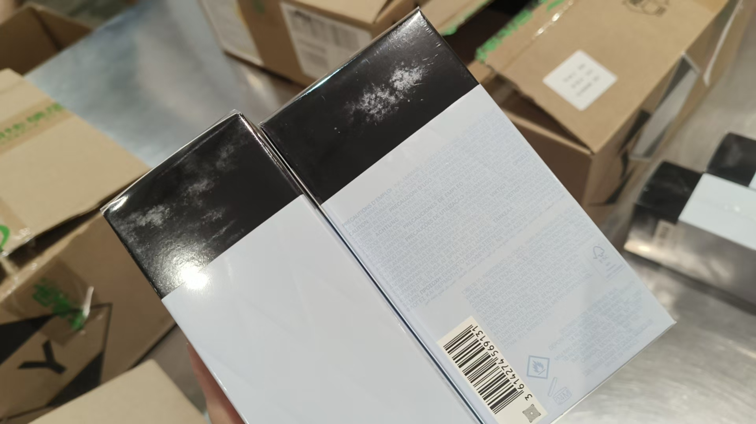
 |  |  |  |  |  |  | 1 |  |  |  | 22Z03YE | 鉴定
11 | MIUMIU缪缪缪斯香水EDP50ML | 法国 | 3614274569148 | 231 | 瓶 | 66 |  |  |  |  | 22Z53YF
 |  |  |  |  |  |  | 1 |  |  |  | 22Z53YF | 鉴定
 |  |  |  |  |  | 72 |  |  |  |  | 22Z91Y9
 |  |  |  |  |  |  | 1 |  |  |  | 22Z91Y9 | 鉴定
 |  |  |  |  |  | 18 |  |  |  |  | 22Z72YJ
 |  |  |  |  |  |  | 1 |  |  |  | 22Z72YJ | 鉴定
 |  |  |  |  |  | 71 |  |  |  |  | 22Z92YB
 |  |  |  |  |  |  | 1 |  |  |  | 22Z92YB | 鉴定
12 | MIUMIU缪缪缪斯香水EDP30ML | 法国 | 3614274569155 | 100 | 瓶 | 99 |  |  |  |  | 22Z02YM
 |  |  |  |  |  |  | 1 |  |  |  | 22Z02YM | 鉴定
13 | BYREDO柏芮朵无人区玫瑰香水100ML | 西班牙 | 7340032887617 | 120 | 瓶 | 119 |  |  |  | 2030-03-07 | 50661
 |  |  |  |  |  |  | 1 |  |  | 2030-03-07 | 50661 | 鉴定
14 | GUCCI古驰竹韵女士香水EDP50ML | 西班牙 | 737052925073 | 196 | 瓶 | 195 |  |  |  | 2029-01-26 | 6026
 |  |  |  |  |  |  | 1 |  |  | 2029-01-26 | 6026 | 鉴定
15 | BVLGARI宝格丽大吉岭茶香水EDP100ML | 意大利 | 783320421297 | 117 | 瓶 | 103 |  |  |  | 2028-11-27 | 21S17DA1
 |  |  |  |  |  |  | 1 |  |  | 2028-11-27 | 21S17DA1 | 鉴定
 |  |  |  |  |  | 12 |  |  |  | 2028-10-01 | 01S01D1
 |  |  |  |  |  |  | 1 |  |  | 2028-10-01 | 01S01D1 | 鉴定
16 | BVLGARI宝格丽大吉岭EDT香水100ML | 意大利 | 783320425394 | 124 | 瓶 | 104 |  |  |  | 2029-01-15 | 10T15BD2
 |  |  |  |  |  |  | 1 |  |  | 2029-01-15 | 10T15BD2 | 鉴定
 |  |  |  |  |  | 18 |  |  |  | 2028-12-01 | 01S21DA1
 |  |  |  |  |  |  | 1 |  |  | 2028-12-01 | 01S21DA1 | 鉴定
17 | VERSACE范思哲粉耀晶钻香水EDT30ML | 意大利 | 8011003993802 | 1716 | 瓶 | 1348 |  |  |  |  | 042G01D
 |  |  |  |  |  |  | 1 |  |  |  | 042G01D | 鉴定
 |  |  |  |  |  | 203 |  |  |  |  | 043G01D
 |  |  |  |  |  |  | 1 |  |  |  | 043G01D | 鉴定
 |  |  |  |  |  | 161 |  |  |  |  | 015G26D
 |  |  |  |  |  |  | 1 |  |  |  | 015G26D | 鉴定 | 漏液 | 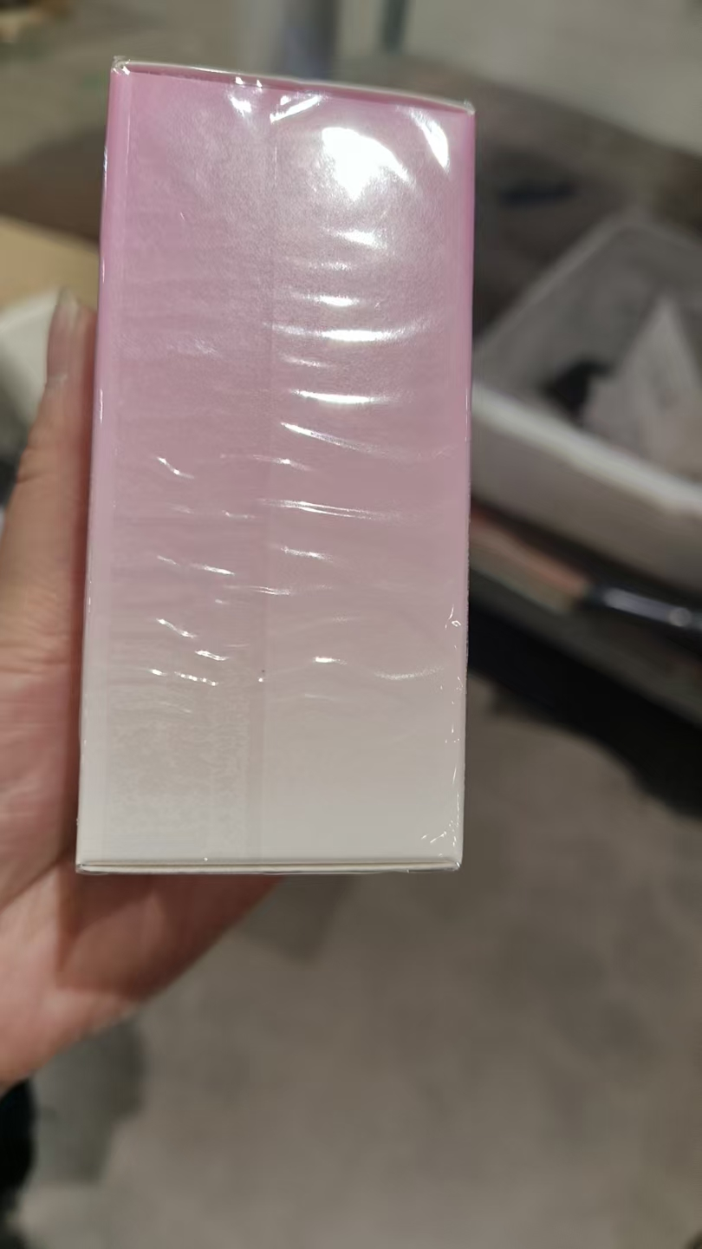
 |  |  |  |  |  |  | 1 |  |  |  | 042G01D |  | 变形 | 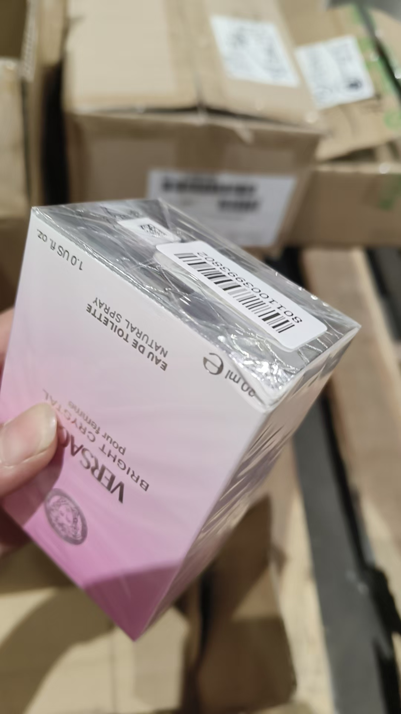
18 | VERSACE范思哲粉耀晶钻香水EDT90ML | 意大利 | 8011003993826 | 372 | 瓶 | 332 |  |  |  |  | 013G13A
 |  |  |  |  |  |  | 1 |  |  |  | 013G13A | 鉴定
 |  |  |  |  |  | 26 |  |  |  |  | 048G15A
 |  |  |  |  |  |  | 1 |  |  |  | 048G15A | 鉴定
 |  |  |  |  |  | 11 |  |  |  |  | 014G13A
 |  |  |  |  |  |  | 1 |  |  |  | 014G13A | 鉴定
19 | LOEWE罗意威黑色圆舞曲男士香水EDP50ML | 西班牙 | 8426017070140 | 100 | 瓶 | 19 |  |  |  |  | 01240503
 |  |  |  |  |  |  | 1 |  |  |  | 01240503 | 鉴定
 |  |  |  |  |  | 76 |  |  |  |  | 01239503
 |  |  |  |  |  |  | 1 |  |  |  | 01239503 | 鉴定
 |  |  |  |  |  | 1 |  |  |  |  | 01184319 | 鉴定
 |  |  |  |  |  | 1 |  |  |  |  | 01331501 | 鉴定
 |  |  |  |  |  | 1 |  |  |  |  | 01330599 | 鉴定
合计 |  |  |  | 6587 |  | 6389 | 198 | 0 | 0
 |  |  |  |  |  |  |  | 差异合计：
备注： | 数据单位：以向海关申报单位为准。 |  |  |  |  | 6587
理货时间(日期）：2026年7月24号 理货：周梦
理货地址：跨境电子商务园4号仓 理货公司：盟道供应链服务（杭州）有限公司 | 跨境仓库B1
本报告以打印版本为准，手写（或涂改）无效。

